Tembakau Total
TABEL 19 |  |  |  |  |  |  | mas eko |  |  |  |  |  | Tembakau Total
LUAS AREAL, PRODUKSI DAN PRODUKTIVITAS PERKEBUNAN RAKYAT
TANAMAN SEMUSIM DI JAWA TENGAH TAHUN 2024
KOMODITAS : TEMBAKAU

Luas Areal Tembakau Vorstenland Jateng (Ha)
Kab. Temanggung | 14,094.42
Kab. Rembang | 7,318.00
Kab. Kendal | 4,378.95
Kab. Grobogan | 4,325.95
Kab. Boyolali | 4,270.00
Kab. Magelang | 3,251.00
Kab. Blora | 2,800.30
Kab. Demak | 2,962.00
Kab. Wonosobo | 2,829.78
Kab. Wonogiri | 2,219.00
Kab. Klaten | 1,388.87
Kab. Pati | 917.80
Kab. Kebumen | 918.45
Kab. Semarang | 668.20
Kab. Banjarnegara | 491.00
Kab. Pemalang | 388.17
Kab. Purworejo | 311.44
Kab. Batang | 265.00
Kab. Karanganyar | 262.20
Kab. Sragen | 248.90
Kab. Sukoharjo | 120.00
Kab. Tegal | 115.37
Kab. Banyumas | 106.96
Kab. Cilacap | 40.28
Kab. Pekalongan | 55.00
Kab. Purbalingga | 35.82
Kab. Kudus | 12.20
Kab. Jepara | 3.50
Kab. Brebes | 2.00
No. | Kabupaten / Kota | Luas Areal |  | Produksi |  | Petani Pekebun (KK) |  | BERDASARKAN TOTAL AREAL |  | BERDASARKAN JUMLAH PRODUKSI
 |  | Ditanam (Ha) | Dipanen (Ha) | Jumlah (Ton) | Rata-rata (Kg/Ha)
1 | 2 | 3 | 4 | 5 | 6 | 7 |  | KAB/KOTA | PANEN | KAB/KOTA | PRODUKSI
1 | Kab. Cilacap | 64.48 | 40.28 | 36.67 | 910.38 | 556 |  | Kab. Temanggung | 14,094.42 | Kab. Rembang | 14,636.00
2 | Kab. Banyumas | 106.96 | 106.96 | 56.52 | 528.42 | 512 |  | Kab. Rembang | 7,318.00 | Kab. Temanggung | 9,438.96
3 | Kab. Purbalingga | 35.82 | 35.82 | 20.69 | 577.61 | 499 |  | Kab. Kendal | 4,378.95 | Kab. Grobogan | 7,956.16
4 | Kab. Banjarnegara | 491.00 | 491.00 | 430.48 | 876.74 | 2,062 |  | Kab. Grobogan | 4,325.95 | Kab. Kendal | 6,612.56
5 | Kab. Kebumen | 918.45 | 918.45 | 980.35 | 1,067.40 | 2,613 |  | Kab. Boyolali | 4,270.00 | Kab. Boyolali | 4,824.02
6 | Kab. Purworejo | 312.64 | 311.44 | 292.41 | 938.90 | 1,820 |  | Kab. Magelang | 3,251.00 | Kab. Blora | 4,739.84
7 | Kab. Wonosobo | 2,829.78 | 2,829.78 | 2,260.97 | 798.99 | 6,067 |  | Kab. Blora | 2,800.30 | Kab. Demak | 4,022.17
8 | Kab. Magelang | 3,251.00 | 3,251.00 | 2,327.38 | 715.90 | 11,763 |  | Kab. Demak | 2,962.00 | Kab. Wonogiri | 3,951.88
9 | Kab. Boyolali | 4,270.00 | 4,270.00 | 4,824.02 | 1,129.75 | 15,844 |  | Kab. Wonosobo | 2,829.78 | Kab. Klaten | 2,339.85
10 | Kab. Klaten | 1,388.87 | 1,388.87 | 2,339.85 | 1,684.71 | 4,301 |  | Kab. Wonogiri | 2,219.00 | Kab. Magelang | 2,327.38
11 | Kab. Sukoharjo | 120.00 | 120.00 | 269.00 | 2,241.67 | 90 |  | Kab. Klaten | 1,388.87 | Kab. Wonosobo | 2,260.97
12 | Kab. Wonogiri | 2,219.00 | 2,219.00 | 3,951.88 | 1,780.93 | 7,921 |  | Kab. Pati | 917.80 | Kab. Pati | 1,587.87
13 | Kab. Karanganyar | 262.20 | 262.20 | 209.76 | 800.00 | 673 |  | Kab. Kebumen | 918.45 | Kab. Kebumen | 980.35
14 | Kab. Sragen | 251.00 | 248.90 | 457.71 | 1,838.93 | 384 |  | Kab. Semarang | 668.20 | Kab. Semarang | 926.98
15 | Kab. Grobogan | 4,325.95 | 4,325.95 | 7,956.16 | 1,839.17 | 11,114 |  | Kab. Banjarnegara | 491.00 | Kab. Sragen | 457.71
Produksi Tembakau Vorstenland Jateng (Ton)
Kab. Rembang | 14,636.00
Kab. Temanggung | 9,438.96
Kab. Grobogan | 7,956.16
Kab. Kendal | 6,612.56
Kab. Boyolali | 4,824.02
Kab. Blora | 4,739.84
Kab. Demak | 4,022.17
Kab. Wonogiri | 3,951.88
Kab. Klaten | 2,339.85
Kab. Magelang | 2,327.38
Kab. Wonosobo | 2,260.97
Kab. Pati | 1,587.87
Kab. Kebumen | 980.35
Kab. Semarang | 926.98
Kab. Sragen | 457.71
Kab. Pemalang | 455.00
Kab. Banjarnegara | 430.48
Kab. Purworejo | 292.41
Kab. Sukoharjo | 269.00
Kab. Batang | 258.34
Kab. Karanganyar | 209.76
Kab. Tegal | 101.97
Kab. Banyumas | 56.52
Kab. Cilacap | 36.67
Kab. Pekalongan | 33.00
Kab. Kudus | 22.63
Kab. Purbalingga | 20.69
Kab. Jepara | 4.00
Kab. Brebes | 4.00
16 | Kab. Blora | 2,965.45 | 2,800.30 | 4,739.84 | 1,692.62 | 5,018 |  | Kab. Pemalang | 388.17 | Kab. Pemalang | 455.00
17 | Kab. Rembang | 7,318.00 | 7,318.00 | 14,636.00 | 2,000.00 | 4,469 |  | Kab. Purworejo | 311.44 | Kab. Banjarnegara | 430.48
18 | Kab. Pati | 938.40 | 917.80 | 1,587.87 | 1,730.08 | 1,307 |  | Kab. Batang | 265.00 | Kab. Purworejo | 292.41
19 | Kab. Kudus | 12.20 | 12.20 | 22.63 | 1,854.92 | 13 |  | Kab. Karanganyar | 262.20 | Kab. Sukoharjo | 269.00
20 | Kab. Jepara | 3.50 | 3.50 | 4.00 | 1,142.86 | - |  | Kab. Sragen | 248.90 | Kab. Batang | 258.34
21 | Kab. Demak | 2,965.00 | 2,962.00 | 4,022.17 | 1,357.92 | 12,333 |  | Kab. Sukoharjo | 120.00 | Kab. Karanganyar | 209.76
22 | Kab. Semarang | 668.20 | 668.20 | 926.98 | 1,387.28 | 2,734 |  | Kab. Tegal | 115.37 | Kab. Tegal | 101.97
23 | Kab. Temanggung | 14,094.42 | 14,094.42 | 9,438.96 | 669.69 | 42,084 |  | Kab. Banyumas | 106.96 | Kab. Banyumas | 56.52
24 | Kab. Kendal | 4,378.95 | 4,378.95 | 6,612.56 | 1,510.08 | 9,911 |  | Kab. Cilacap | 40.28 | Kab. Cilacap | 36.67
25 | Kab. Batang | 265.00 | 265.00 | 258.34 | 974.87 | 985 |  | Kab. Pekalongan | 55.00 | Kab. Pekalongan | 33.00
26 | Kab. Pekalongan | 55.00 | 55.00 | 33.00 | 600.00 | 288 |  | Kab. Purbalingga | 35.82 | Kab. Kudus | 22.63
27 | Kab. Pemalang | 388.17 | 388.17 | 455.00 | 1,172.17 | 1,417 |  | Kab. Kudus | 12.20 | Kab. Purbalingga | 20.69
28 | Kab. Tegal | 119.60 | 115.37 | 101.97 | 883.85 | 357 |  | Kab. Jepara | 3.50 | Kab. Jepara | 4.00
29 | Kab. Brebes | 2.00 | 2.00 | 4.00 | 2,000.00 | 18 |  | Kab. Brebes | 2.00 | Kab. Brebes | 4.00
30 | Kota Surakarta | - | - | - | - | -
31 | Kota Salatiga | - | - | - | - | -
32 | Kota Semarang | - | - | - | - | -
JAWA TENGAH 2024 |  | 55,021.04 | 54,800.56 | 69,257.17 | 1,264 | 147,153
JAWA TENGAH 2023 |  | 50,109.38 | 49,971.12 | 56,914.49 | 1,139 | 130,615
JAWA TENGAH 2022 |  | 45,867.03 | 45,126.78 | 45,700.41 | 1,013 | 124,943
JAWA TENGAH 2021 |  | 55,619.67 | 53,765.25 | 55,153.66 | 1,026 | 118,731
JAWA TENGAH 2020 |  | 53,077.68 | 52,925.98 | 57,643.08 | 1,089 | 115,814
JAWA TENGAH 2019 |  | 56,742.73 | 55,753.68 | 56,205.49 | 1,008 | 156,383
 | Wujud Produksi : Daun / krosok kering
 | Penggabungan Tembakau Rajang, Asepan, Garangan, Vorsteland,

Perkembangan Produksi Tembakau Total
 |  |  |  |  | https://datawrapper.dwcdn.net/oIdL5/1/
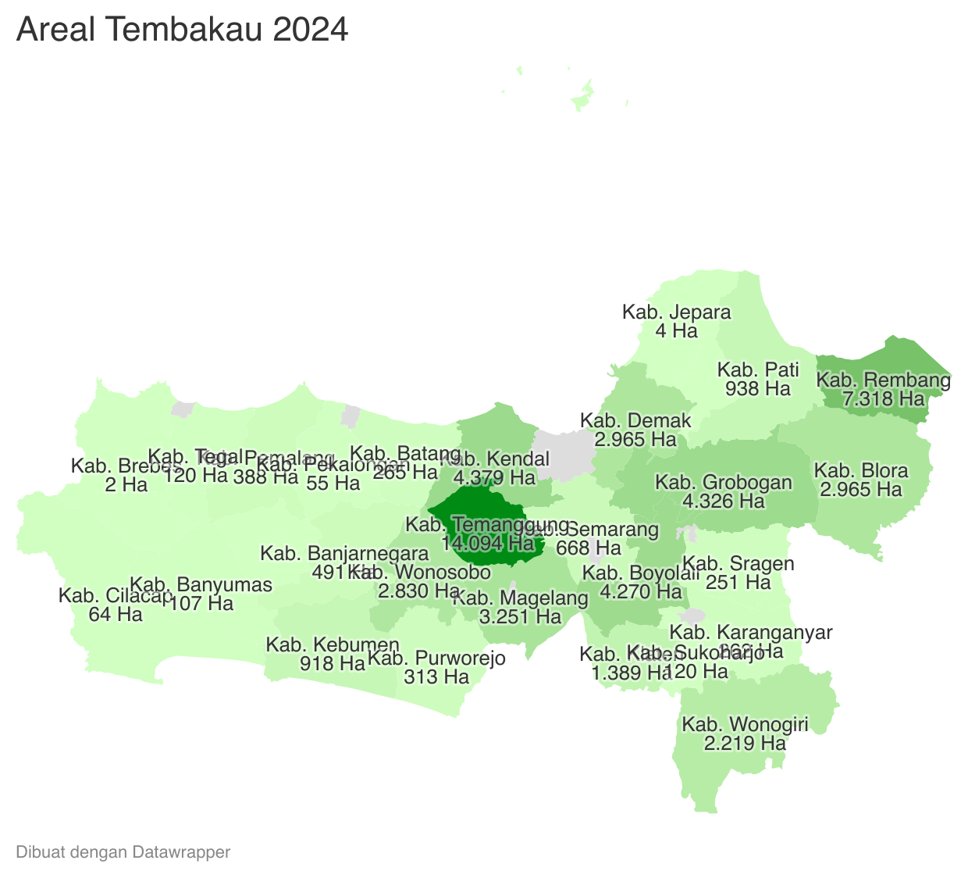
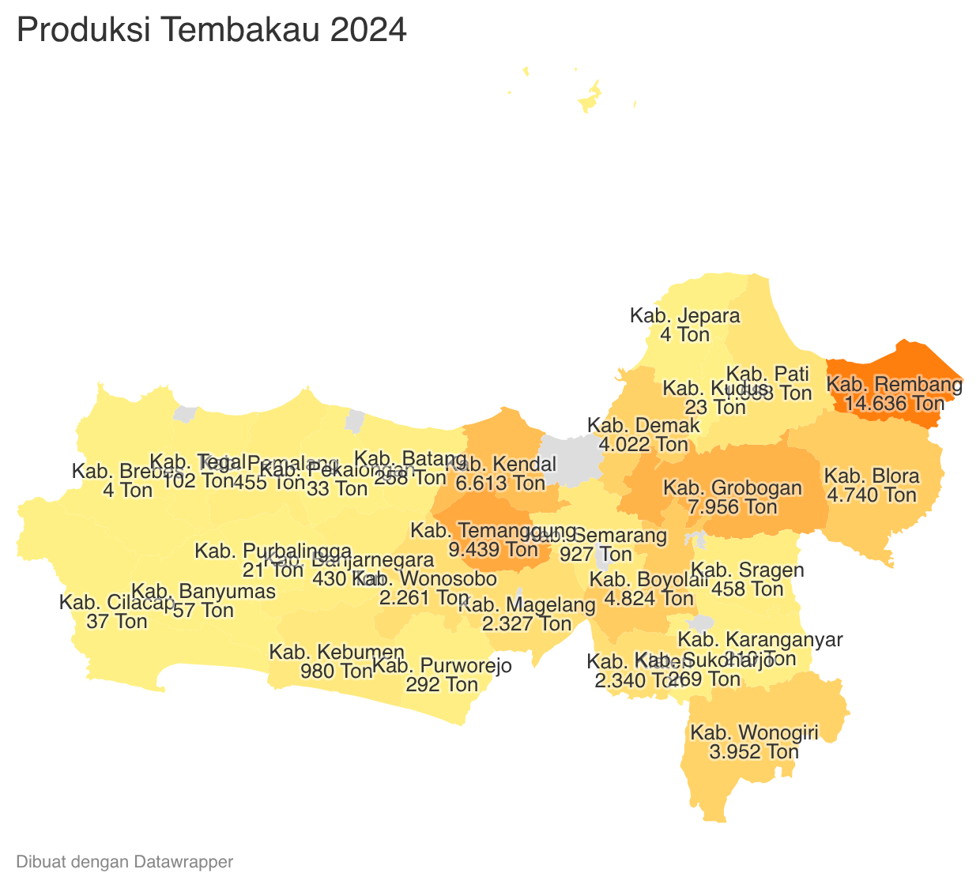
 |  |  |  |  |  |  |  |  |  |  |  | https://datawrapper.dwcdn.net/JP7W2/1/
 | Tahun | Produksi
 | 2024 | 69,257.17
 | 2023 | 56,914.49
 | 2022 | 45,700.41
 | 2021 | 55,153.66
 | 2020 | 57,643.08
 | 2019 | 56,205.49
 | 2018 | 47,116.25
 | 2017 | 38,340.66
 | 2016 | 27,923.54
 | 2015 | 40,563.65
 | 2014 | 32,541.56
 | 2013 | 30,972.14
 | 2012 | 41,474.07
 | 2011 | 39,411.27
 |  | -

